상품제안서
휴대용칫솔살균기(UTS2000) | 상품코드: S02439

 |  |  |  |  |  | 02-713-8555 | www.synergygift.co.kr
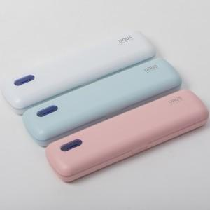 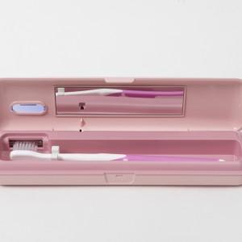

【상세/제작정보】 | 전사인쇄 및 선물포장 포함

【인쇄/포장옵션】 | 풀칼라 / 포장지포장

【공급단가】 | 수량 | 50~ | 300~ | 1,000~ | 2,000~
*VAT별도 | 단가 | 11,330원 | 10,910원 | 10,490원 | 10,070원

【상품 URL】 | https://www.synergygift.co.kr:443/src/goods_detail.php?gdno=3402

